상품제안서
노티드담아 여행용 프리미엄 박스형 압축파우치 | 상품코드: S36613

 |  |  |  |  |  |  | 02-713-8555 | www.synergygift.co.kr
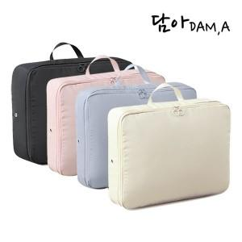

【상세/제작정보】 | <p><span style="font-size: 18.6667px;">※ 기본OPP포장 진행시 한박스 50개입 / 운임비 5,000원(VAT별도)</span></p><p><span style="font-size: 18.6667px;">※ 개별종이케이스 추가 진행시 한박스 40개입 / 운임비 5,000원(VAT별도)</span></p>

【인쇄/포장옵션】 | 실크 / 포장불가능

【공급단가】 | 수량 | 30~ | 100~ | 500~ | 1,000~ | 3,000~
*VAT별도 | 단가 | 11,050원 | 10,450원 | 9,940원 | 9,690원 | 9,520원

【상품 URL】 | https://www.synergygift.co.kr:443/src/goods_detail.php?gdno=36613

